Client
1. Không đăng ký học sinh được

2. Click vào giáo viên thì hiển thị danh sách lớp do giáo viên đó dạy (sửa cái khung bo cho khớp)



3. Thêm cái button để tích all 1 phát đi
4. Lùi cái button điểm danh dịch vào trong

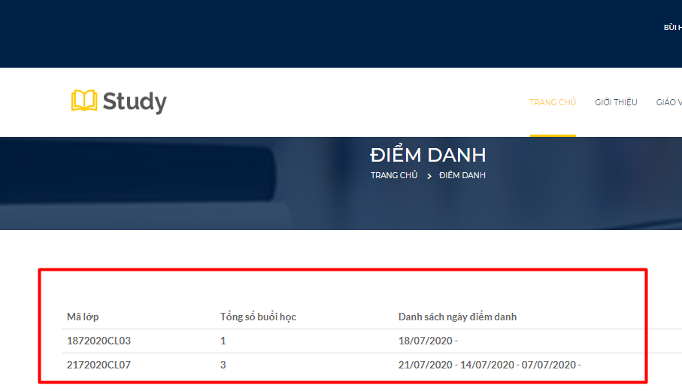

Lùi total ra cột cuối
học phí vs điểm danh đang k khớp

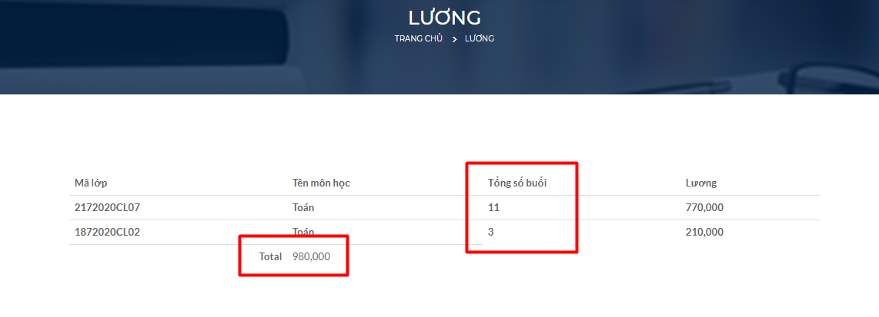

Lùi total ra cột cuối/ đổi tên cột kia là tổng học sinh



Đăng nhập là giáo viên thì disable cái button đăng ký học đi

Admin


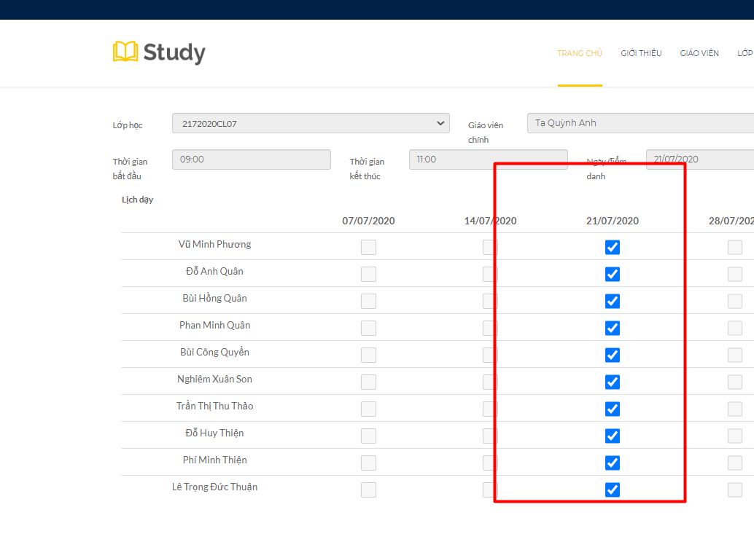

Chưa hiển thị báo cáo điểm danh
Thống kế thời khóa biểu giáo viên là bên admin nhé, kp bên kế toán

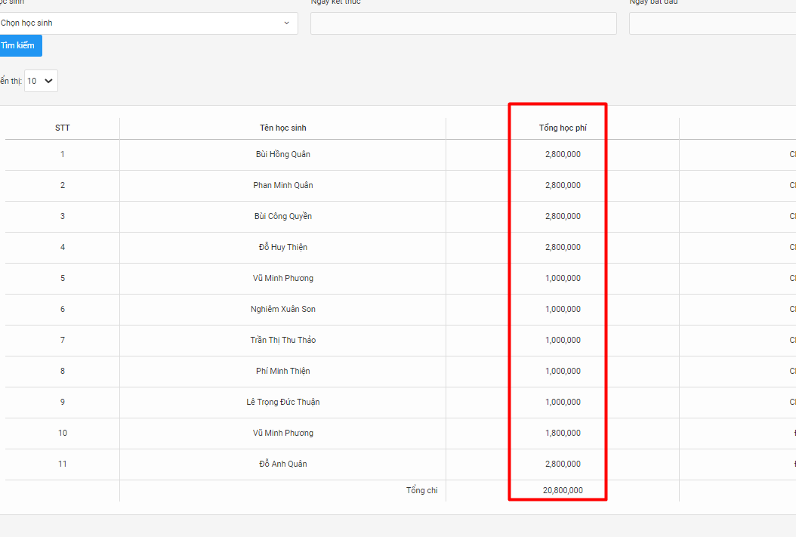

Tổng học phí đang hiển thị sai

Hiển thị không khớp/ bên client đúng nhé

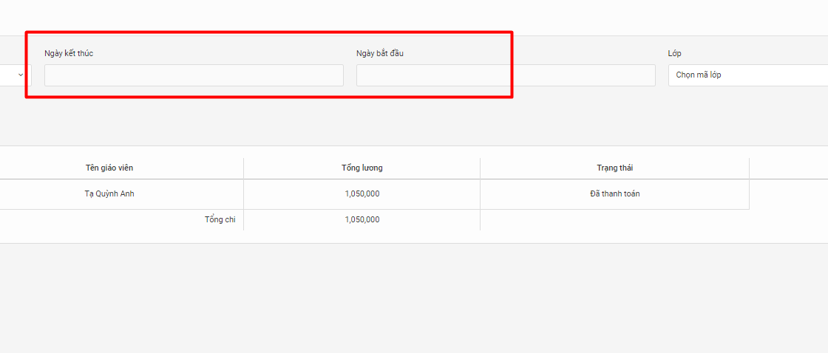

Label ngược rồi

